カード役
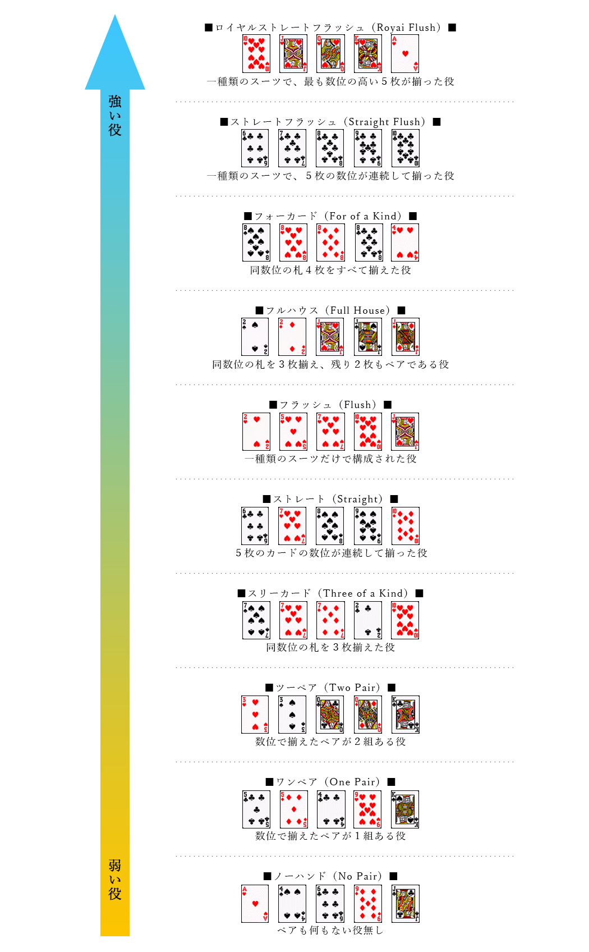
ポーカーアプリ

ポーカーカード役

名称 | 詳細
カード役 | 全10種類の手役が存在する
 | ※ ストレートについては注意 -> | ストレートになる例 | 1, 2, 3, 4, 5
 |  |  | 10, 11, 12, 13, 1
 |  |  | 5, 6, 7, 8, 9
 |  | ストレートにならない例 | 11, 12, 13, 1, 2
 |  |  | 13, 1, 2, 3, 4

